CampañaInternaSeguros
CIFRAS AUTO
Consultoria y Seguros |  |  | AUTOS
DEL 01 DE MAYO AL 31 DE DICIEMBRE 2021 |  |  | ACUMULADO PAGADO
*solo se consideran pólizas NUEVAS, pagadas y NO de canceladas en los últimos 4 meses | NOMINA | NOMBRE | # POLIZAS | PREMIACION
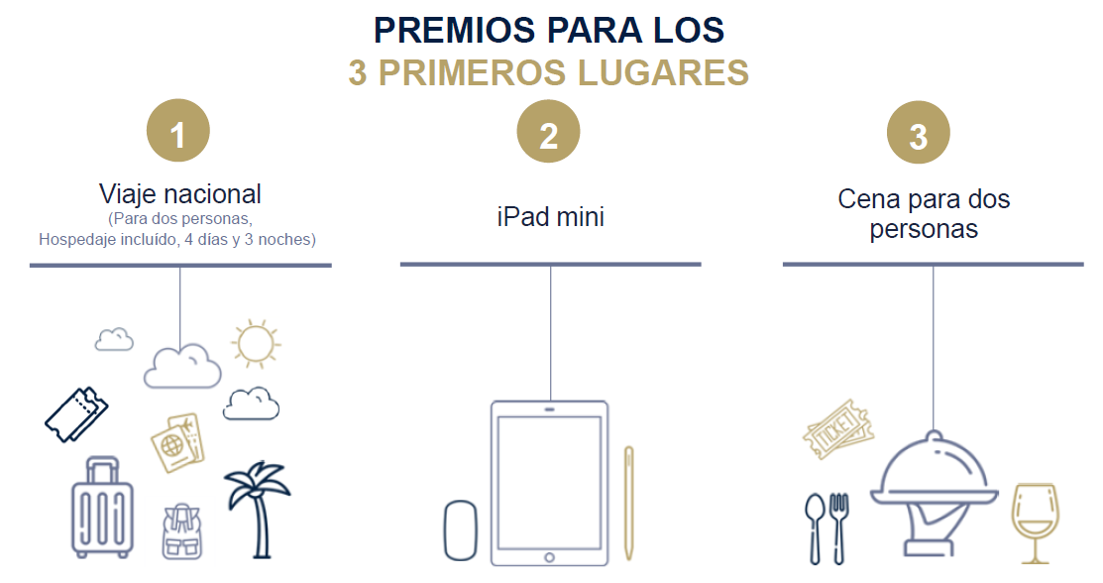
 | 63593 | CRUZ LARIOS JESUS MARTIN | 42 | VIAJE NACIONAL | 37 | 11100
 | 53787 | GUZMAN GONZALEZ MARIA GUADALUPE | 35 | IPAD MINI | 30 | 9000
 | 62167 | GONZALEZ REYES RAUL REY | 19 | CENA PARA DOS PERSONAS | 14 | 4200
 | 64466 | RODRIGUEZ MENDEZ BERENICE | 16 |  | 11 | 3300
 | 63560 | ZAPATA MAGAÑA RICARDO | 16 |  | 11 | 3300
 | 63878 | PASOL CONTRERAS KARLA | 11 |  | 6 | 1800
 | 62455 | PALACIOS JIMENEZ MIGUEL ANGEL | 8 |  | 3 | 900
 | 64269 | CHAIREZ CARDENAS INGRID SARAI | 8 |  | 3 | 900
 | 53817 | BAEZ ARIAS OSCAR | 7 |  | 2 | 600
 | 64366 | ZARRABAL ROMAN MAYTHE PENELOPE | 7 |  | 2 | 600
 | 62407 | VILLA DIAZ LORENA ITZEL | 6 |  | 1 | 300
 | 52997 | MORALES VELOZ KARLA YULIANA | 5
 | 64376 | SALAZAR GARCIA LAURA ISABEL | 5
 | 64638 | ESCAMILLA CARDOSO WENDHY SARAI | 5
 | 62551 | DURAN HORTA ANGELICA | 5
 | 62484 | BARAJAS OLIVARES JENNIFER | 4
 | 64041 | PRADA GUERRERO VANESA DEL CARMEN | 4
 | 62077 | GONZALEZ CORNEJO OMAR | 3
 | 64368 | ESQUIVEL VAZQUEZ BRUNO ERNESTO | 3
 | 62810 | GONZALEZ OCHOA DIEGO | 2
 | 64614 | JIMENEZ CASTRO JUAN CARLOS | 2
 | 64908 | CASTRO GARCÍA LUIS DAVID | 2
 | 62378 | MEJIA MIRANDA JUDITH | 1
 | 64818 | ALCOCER ALVAREZ ISRAEL | 1
 | 64459 | JURADO ESCOTO GERARDO | 1
 | 52575 | GONZALEZ AMESQUITA ESTHER | 1
 | 62293 | MACEDO LOZANO ADRIANA DEL CARMEN | 1
 | 64065 | GARCIA REA JESSICA MARGARITA | 1
 | 64375 | MORALES VALENCIA AIDEE YULIANA | 1
 | 52608 | CRUZ ESPINOZA LUZ MARIA | 1
 | 62076 | LOPEZ REYES ADRIANA | 0
 | 62429 | MARTINEZ ESCALANTE MARTIN | 0
 | 64268 | MONTESINOS URQUIZA ALINE CITLALLI | 0
 | 64720 | CABALLERO MEDINA ALTAIR | 0
 | 64855 | PARADA SANDOVAL DIANA AMAIRANEE | 0
 |  |  | 223

